表格1
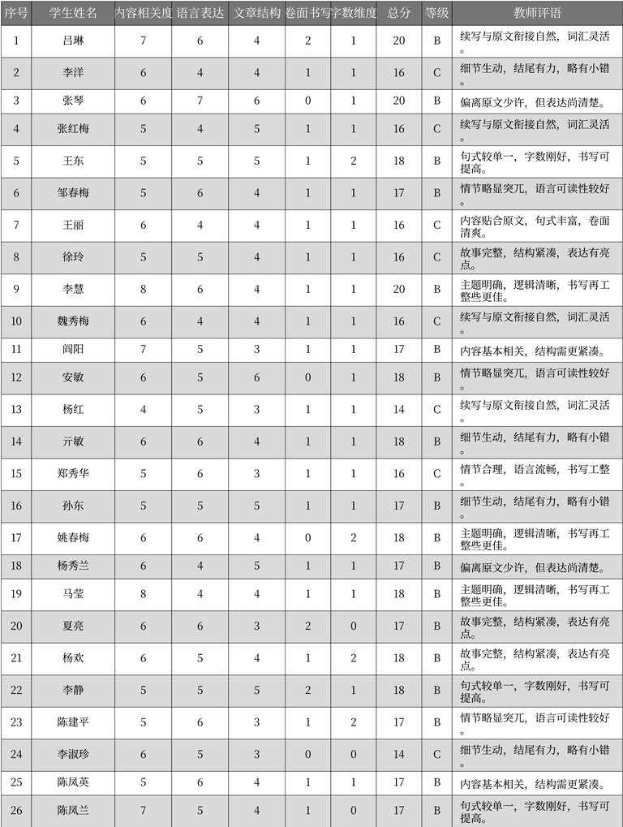
序号 | 学生姓名 | 内容相关度 | 语言表达 | 文章结构 | 卷面书写 | 字数维度 | 总分 | 等级 | 教师评语
1 | 吕琳 | 7 | 6 | 4 | 2 | 1 | 20 | B | 续写与原文衔接自然，词汇灵活
2 | 李洋 | 6 | 4 | 4 | 1 | 1 | 16 | C | 细节生动，结尾有力，略有小错。
3 | 张琴 | 6 | 7 | 6 | 0 | 1 | 20 | B | 偏离原文少许，但表达尚清楚
4 | 张红梅 | 5 | 4 | 5 | 1 | 1 | 16 | C | 续写与原文衔接自然，词汇灵活。
5 | 王东 | 5 | 5 | 5 | 1 | 2 | 18 | B | 句式较单一，字数刚好，书写可提高。
6 | 邹春梅 | 5 | 6 | 4 | 1 | 1 | 17 | B | 情节略显突兀，语言可读性较好。
7 | 王丽 | 6 | 4 | 4 | 1 | 1 | 16 | C | 内容贴合原文，句式丰富，卷面清爽。
8 | 徐玲 | 5 | 5 | 4 | 1 | 1 | 16 | C | 故事完整，结构紧凑，表达有亮点。
9 | 李慧 | 8 | 6 | 4 | 1 | 1 | 20 | B | 主题明确，逻辑清晰，书写再工整些更佳。
10 | 魏秀梅 | 6 | 4 | 4 | 1 | 1 | 16 | C | 续写与原文衔接自然，词汇灵活。
11 | 阎阳 | 7 | 5 | 3 | 1 | 1 | 17 | B | 内容基本相关，结构需更紧凑。
12 | 安敏 | 6 | 5 | 6 | 0 | 1 | 18 | B | 情节略显突兀，语言可读性较好。
13 | 杨红 | 4 | 5 | 3 | 1 | 1 | 14 | C | 续写与原文衔接自然，词汇灵活。
14 | 亓敏 | 6 | 6 | 4 | 1 | 1 | 18 | B | 细节生动，结尾有力，略有小错。
15 | 郑秀华 | 5 | 6 | 3 | 1 | 1 | 16 | C | 情节合理，语言流畅，书写工整。
16 | 孙东 | 5 | 5 | 5 | 1 | 1 | 17 | B | 细节生动，结尾有力，略有小错。
17 | 姚春梅 | 6 | 6 | 4 | 0 | 2 | 18 | B | 主题明确，逻辑清晰，书写再工整些更佳。
18 | 杨秀兰 | 6 | 4 | 5 | 1 | 1 | 17 | B | 偏离原文少许，但表达尚清楚
19 | 马莹 | 8 | 4 | 4 | 1 | 1 | 18 | B | 主题明确，逻辑清晰，书写再工整些更佳。
20 | 夏亮 | 6 | 6 | 3 | 2 | 0 | 17 | B | 故事完整，结构紧凑，表达有亮点。
21 | 杨欢 | 6 | 5 | 4 | 1 | 2 | 18 | B | 故事完整，结构紧凑，表达有亮点。
22 | 李静 | 5 | 5 | 5 | 2 | 1 | 18 | B | 句式较单一，字数刚好，书写可提高。
23 | 陈建平 | 5 | 6 | 3 | 1 | 2 | 17 | B | 情节略显突兀，语言可读性较好。
24 | 李淑珍 | 6 | 5 | 3 | 0 | 0 | 14 | C | 细节生动，结尾有力，略有小错。
25 | 陈凤英 | 5 | 6 | 4 | 1 | 1 | 17 | B | 内容基本相关，结构需更紧凑。
26 | 陈凤兰 | 7 | 5 | 4 | 1 | 0 | 17 | B | 句式较单一，字数刚好，书写可提高。

